NOTAS ANEXO X
 |  |  |  |  | ÍNDICE
Nota explicativa ao Anexo X Tabela de Fontes de Financiamento

Nas notas abaixo alerta-se para a necessidade da correta utilização de alguns códigos de FF, pelo que se recomenda a sua leitura atenta:

Plano de Resiliência e Recuperação

As fontes de financiamento a utilizar exclusivamente no âmbito do Plano de Recuperação e Resiliência (PRR):
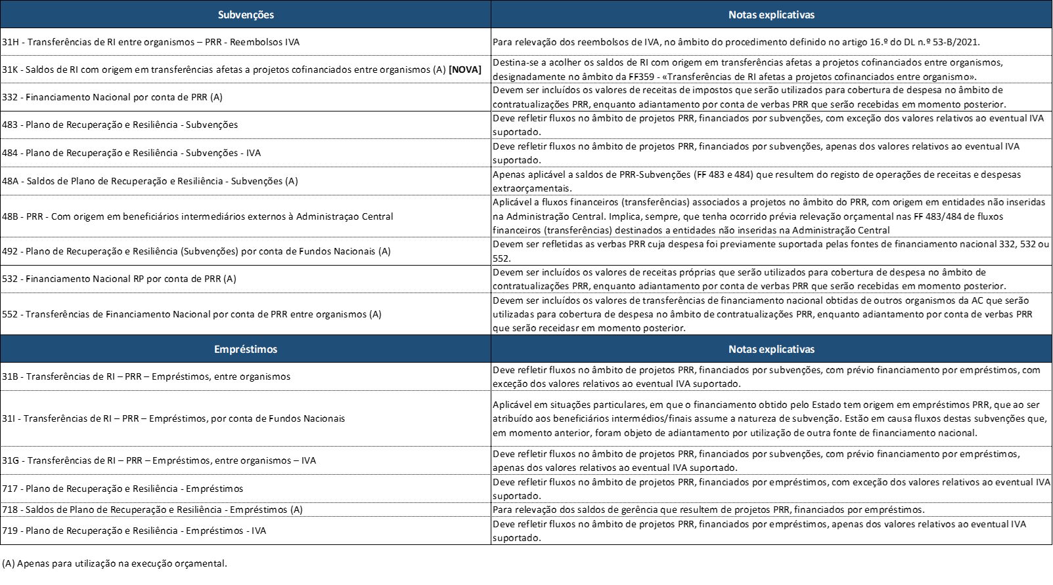

Transferências para a Administração Central provenientes dos subsectores da Segurança Social (SS), da Administração Local (AL), ou da Administração Regional (AR):

SS/AL/AR | >> | AC
Fundos Europeus |  | 400
Receitas próprias das entidades |  | 369/540

Transferências entre serviços ou organismos da Administração Central
A FF a utilizar pelo recebedor depende da origem da receita no dador:

Serviço ou Organismo dador |  |  |  | Serviço ou Organismo beneficiário
Tipo de serviço |  | Origem das verbas |  | AC
AC |  | Receitas de Impostos | 311/313 (A)/316/317/318/350/370 | 317/318/319/359
 |  | Receitas Próprias | 510/514/520(A)/360 | 369/540
 |  | Fundos Europeus | 400 | 400

Utilização de financiamento nacional por conta de fundos europeus (A)

Momento da operação |  | AC
Realização de despesa com verbas nacionais |  | 330/530/550
Aplicação de fundos europeus reembolsados |  | 490

Notas:
(A) As fontes de financiamento a seguir identificadas devem apenas ser utilizadas durante a execução orçamental:
AC - 313, 330, 332, 358, 368, 373, 374, 488, 48A, 491, 492, 521, 522, 523, 530, 532, 550, 552, 562, 718, 724

Na FF 511 – “Receita própria do ano - Com origem em receita de impostos proveniente do OE”, devem ser inscritas as receitas que embora sejam consideradas próprias, tenham como origem inicial receitas de impostos do Estado, bem como a despesa que visam financiar.

Na FF 512 - “Receita própria do ano - Com origem em reembolsos de beneficiários de Fundos Europeus”, devem ser inscritas as verbas que resultem do recebimento de reembolsos efetuados por beneficiários de apoios europeus atribuídos por entidades da Administração Central e que, nos termos dos regulamentos vigentes, possam ser reutilizados para o mesmo fim, bem como a despesa que visam financiar.

O registo dos fluxos orçamentais/financeiros respeitantes a Fundos Internacionais é relevado no grupo de fonte de financiamento 560 –Fundos Internacionais, e nas fontes de financiamento criadas para este efeito: • FF561 – RP do ano - Fundos Internacionais • FF562 – Saldos de RP Transitados - Fundos Internacionais Entendem-se por Fundos Internacionais todos os apoios provenientes de organizações internacionais com exceção das verbas oriundas da União Europeia

Nas FF71x/72x devem ser inscritas as verbas com origem na contração de empréstimos e nas dotações de capital obtidas, bem como a despesa que visam financiar, desagregando consoante a entidade concedente, de acordo com a seguinte tabela:

